상품제안서
헤이리 16oz 롱포토머그 | 상품코드: S37805

 |  |  |  |  |  |  | 02-713-8555 | www.synergygift.co.kr
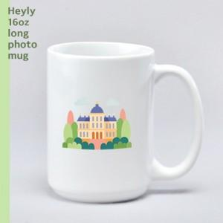

【상세/제작정보】 | 헤이리 16oz 롱포토머그<br><br>재 질 : 도자기<br>색 상 : 화이트<br>사이즈 : 지름 8.5cm x 높이 11.7cm<br>용 량 : 470ml(16온스)

【인쇄/포장옵션】 | 풀칼라 / 1p 기본케이스

【공급단가】 | 수량 | 100~ | 300~ | 500~ | 1,000~ | 3,000~
*VAT별도 | 단가 | 4,740원 | 4,480원 | 4,270원 | 4,160원 | 4,080원

【상품 URL】 | https://www.synergygift.co.kr:443/src/goods_detail.php?gdno=37805

